盤點清單填寫說明
表格填寫說明：
1.請勿隨意變更表單內容及格式，編輯完成請另存檔案，並將檔案名稱命名為「學校代碼-學校名稱-學校實驗室清單」。
2.請務必如實填寫化學物質運作場所資料、校內禁水性物質貯存情形及滅火設備資料；如校內有其他禁水物質或滅火設備請於表單中自行增列。
請參考下述判斷方式盤點校內化學物質是否為禁水物質：
1.參考職安署GHS網站查詢是否為禁水物質(https://ghs.osha.gov.tw/CHT/intro/search.aspx)。
2.參考中興大學的禁水物質清單判斷是否為禁水物質(https://safety.nchu.edu.tw/web/tadnews.php?bar=6&Site_ID=17&title_id=&action=list&of_ncsn=12&ncsn=26&nsn=2923)。
3.查閱SDS安全資料表第五項「滅火措施」，是否標示不可用水滅火，或需使用其他非水滅火劑。
4.查閱SDS安全資料表第七項「安全處置與儲存方法」，是否標示遠離水或應張貼禁止用水等相關字樣。
5.查閱SDS安全資料表第十項「穩定性與反應性」，是否標示遇水會有劇烈反應。

禁水物質參考清單 |  |  | 滅火設備說明
CAS No. | 中文名稱 | 英文名稱 | 1.若貴校屬「各類場所消防安全設備設置標準」第194條定義之顯著滅火困難場所，則應依該標準第201條規定增加第1種、第2種或第3種滅火設備。
10025-78-2 | 三氯矽烷 | Trichlorosilane
100-99-2 | 三異丁基鋁 | Triisobutylaluminum | 2.第1種滅火設備為室內或室外消防栓、第2種滅火設備為自動撒水設備、第3種滅火設備為水霧滅火設備、泡沫滅火設備、二氧化碳滅火設備、乾粉滅火設備等。
109704-53-2 | 四甲基三乙醯氧硼氫化銨 | Tetramethylammonium triacetoxyborohydride
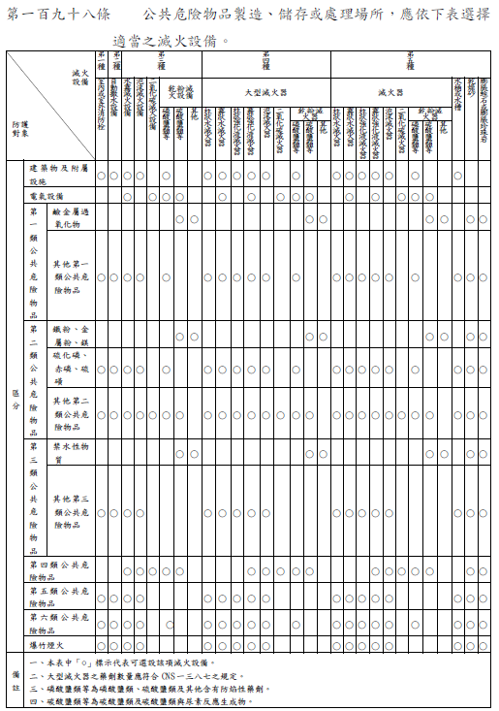
109-72-8 | 丁基鋰 | Butyllithium
1116-70-7 | 三異丁基鋁 | Tri-N-butylaluminum
1191-15-7 | 二異丁基鋁氫化物 | Diisobutylaluminum hydride
12013-56-8 | 二矽化鈣 | Calcium silicide
12013-82-0 | 氮化鈣 | Calcium nitride
12057-74-8 | 磷化鎂 | Magnesium phosphide
12058-85-4 | 磷化鈉 | Sodium phosphide
12075-68-2 | 三乙基三氯化二鋁 | Ethylaluminum sesquichloride
1299-86-1 | 碳化鋁 | Aluminum carbide
1305-99-3 | 磷化鈣 | Calcium phosphide
1314-80-3 | 五硫化磷 | Phosphorus pentasulfide
1314-84-7 | 磷化鋅 | Zinc phosphide
13465-77-5 | 六氯二矽烷 | Hexachlorodisilane
13587-16-1 | 氘化鋰 | Lithium (2H)hydride
13762-51-1 | 硼氫化鉀 | Potassium borohydride
13770-96-2 | 氫化鋁鈉 | Sodium aluminum hydride
141-52-6 | 乙氧鈉 | Sodium ethoxide
1445-79-0 | 三甲基鎵 | Trimethylgallium
156-62-7 | 氰胺化鈣 | Calcium cyanamide
16853-85-3 | 氫化鋰鋁 | Lithium aluminum hydride
16940-66-2 | 硼氫化鈉 | Sodium borohydride
16949-15-8 | 硼氫化鋰 | Lithium borohydride
169896-41-7 | 三級丁基亞胺基參(二乙胺基)鉭 | Tert-Butylimidotris(diethylamido)tantalum
17250-25-8 | 羰基三(三苯基膦)氫化銥(I) | Carbonylhydrotris(triphenylphosphine)iridium
17476-04-9 | 三（三級丁氧基）氫化鋰鋁 | Lithium aluminum tri-tert-butoxyhydride
17567-17-8 | 三(3,5-二甲基-1-吡唑基)硼氫化鉀 | Potassium tri(3,5-dimethyl-1-pyrazolyl)borohydride
1760-24-3 | 3-(2-胺乙基)-胺丙基三甲氧基矽烷 | 3-(2-Aminoethylamino)propyitrimethoxysilane
1779-25-5 | 二異丁基氯化鋁 | Diisobutylaluminum chloride
1789-58-8 | 乙基二氯矽烷 | Ethyldichlorosilane
1931-60-8 | 伊康醯氯 | Itaconyl chloride
20859-73-8 | 磷化鋁 | Aluminum phosphide
24304-00-5 | 氮化鋁 | Aluminum nitride
25324-56-5 | 磷化錫 | Stannic phosphide
26134-62-3 | 氮化鋰 | Lithium nitride
3275-24-9 | 肆(二甲胺基)鈦 | Tetrakis(dimethylamino) titanium
3385-78-2 | 三甲基銦 | Trimethylindium
38841-98-4 | 1-辛基氯化鎂 | Octylmagnesium chloride
41836-28-6 | 三[N,N-雙(三甲基矽烷)胺]釔 | Tris(N,N-bis(trimethylsilyl)amino)yttrium (III)
4253-34-3 | 甲基矽三醇三乙酸酯 | Methylsilanetriyl triacetate
4419-47-0 | 肆(二乙胺基)鈦 | Tetrakis(diethylamino) titanium
544-97-8 | 二甲鋅 | Dimethylzinc
557-20-0 | 二乙鋅 | Diethylzinc
563-43-9 | 二氯化乙基鋁 | Ethylaluminum dichloride
594-19-4 | 第三丁基鋰 | Tert-Butyllithium
627-54-3 | 二乙基碲 | Diethyl telluride
64082-35-5 | 亞鐵矽鋰 | Lithium ferrosilicon
676-58-4 | 氯化甲基镁 | Methylmagnesium chloride
68848-64-6 | 矽鋰 | Lithium silicon
7429-90-5 | 鋁 | Aluminum
7439-93-2 | 鋰 | Lithium
7439-95-4 | 鎂 | Magnesium
7440-09-7 | 鉀 | Potassium
7440-17-7 | 銣 | Rubidium
7440-23-5 | 鈉 | Sodium
7440-39-3 | 鋇 | Barium
7440-46-2 | 銫 | Cesium
7440-66-6 | 鋅 | Zinc
7440-67-7 | 鋯 | Zirconium
7440-70-2 | 鈣 | Calcium
75-16-1 | 溴化甲鎂 | Methylmagnesium bromide
75-20-7 | 碳化鈣 | Calcium carbide
75-24-1 | 三甲基鋁 | Trimethylaluminium
75-54-7 | 甲基二氯矽烷 | Methyldichlorosilane
7580-67-8 | 氫化鋰 | Lithium hydride
7646-69-7 | 氫化鈉 | Sodium hydride
7784-21-6 | 氫化鋁 | Aluminium hydride
7789-78-8 | 氫化鈣 | Calcium hydride
8049-17-0 | 矽鐵合金 | Ferrosilicon
85874-45-9 | 三乙基苄基硼氫化銨 | Benzyltriethylammonium borohydride
865-33-8 | 甲氧鉀 | Potassium methoxide
917-54-4 | 甲基鋰 | Methyllithium
96-10-6 | 一氯二乙基鋁 | Diethylaluminum chloride
97-93-8 | 三乙基鋁 | Triethylaluminum

